Capa
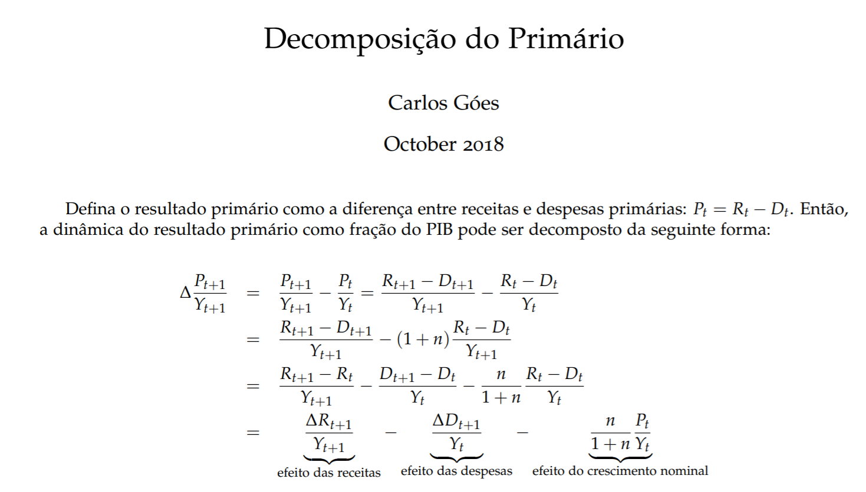

Chart1
 | Receitas líquidas | Gastos não-discricionários | Gastos discricionários | Crescimento nominal | Total
2012 | 0.0% | 0.0% | 0.0% | 0.0% | 0.0%
2013 | 1.8% | -1.8% | -0.3% | -0.2% | -0.4%
2014 | 2.1% | -3.3% | -0.7% | -0.3% | -2.2%
2015 | 2.4% | -5.5% | -0.3% | -0.3% | -3.8%
2016 | 3.0% | -6.4% | -0.5% | -0.4% | -4.3%
2017 | 3.9% | -6.9% | -0.1% | -0.5% | -3.7%
2018 | 4.8% | -7.5% | -0.3% | -0.5% | -3.5%

